Gráfico 1.8.2-13
CES. Informe de Situación Económica y Social de Castilla y León en 2022

Gráfico 1.8.2-13
Deuda viva de los Ayuntamientos de Castilla y León agrupados por provincia, a 31/12/2021
(miles de euros)
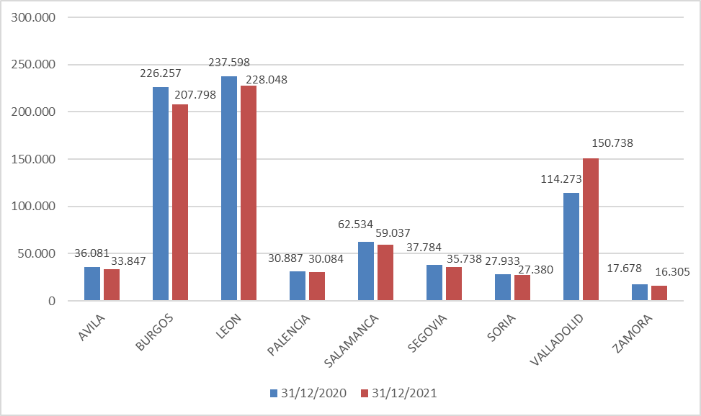

Fuente: Elaboración propia a partir de datos del Ministerio de Hacienda y Función Pública.

Hoja1
 | 2020-12-31 |  |  | 2020-12-31 | 2021-12-31
AVILA | 36,081 |  | AVILA | 36,081 | 33,847
BURGOS | 226,257 |  | BURGOS | 226,257 | 207,798
LEON | 237,598 |  | LEON | 237,598 | 228,048
PALENCIA | 30,887 |  | PALENCIA | 30,887 | 30,084
SALAMANCA | 62,534 |  | SALAMANCA | 62,534 | 59,037
SEGOVIA | 37,784 |  | SEGOVIA | 37,784 | 35,738
SORIA | 27,933 |  | SORIA | 27,933 | 27,380
VALLADOLID | 114,273 |  | VALLADOLID | 114,273 | 150,738
ZAMORA | 17,678 |  | ZAMORA | 17,678 | 16,305
 | 791,026
 | 2019-12-31
AVILA | 38,005
BURGOS | 243,737
LEON | 255,234
PALENCIA | 31,604
SALAMANCA | 69,804
SEGOVIA | 39,182
SORIA | 28,629
VALLADOLID | 109,550
ZAMORA | 20,009
 | 835,753

 | 44,728

 | 2019-12-31 | 2020-12-31 |  |  | 2021-12-31
AVILA | 38,005 | 36,081 | -1,924 | AVILA | 33,847 | -2,235
BURGOS | 243,737 | 226,257 | -17,480 | BURGOS | 207,798 | -18,459
LEON | 255,234 | 237,598 | -17,636 | LEON | 228,048 | -9,550
PALENCIA | 31,604 | 30,887 | -717 | PALENCIA | 30,084 | -803
SALAMANCA | 69,804 | 62,534 | -7,270 | SALAMANCA | 59,037 | -3,498
SEGOVIA | 39,182 | 37,784 | -1,398 | SEGOVIA | 35,738 | -2,046
SORIA | 28,629 | 27,933 | -695 | SORIA | 27,380 | -553
VALLADOLID | 109,550 | 114,273 | 4,723 | VALLADOLID | 150,738 | 36,464
ZAMORA | 20,009 | 17,678 | -2,331 | ZAMORA | 16,305 | -1,373
 |  | 791,026 |  |  | 788,974 | -2,051

